LISTA DE PRECIOS
TIPO DE CAMBIO DE S/ A $ | 3.12 |  |  |  |  | RESPONSABLE DE CATALOGO | MARIA | PORCENTAJE | 0.00%
 |  |  |  |  |  |  |  |  | .
MINICODIGO | 930 | MINICODIGO | 830 | MINICODIGO | 2,180.00 | MINICODIGO
CODIGO | 930 | CODIGO | 830 | CODIGO | 2,180.00 | CODIGO |  | CODIGO
MODELO | MAQUINA CONTADORA DE BILLETES MR-8813 | MODELO | MAQUINA CONTADORA DE BILLETES MR-8806 | MODELO | CONTADOR DE MONEDAS MR-518 | MODELO |  | MODELO
OFERTA1 |  |  |  | OFERTA2
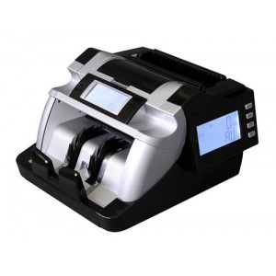 |  | 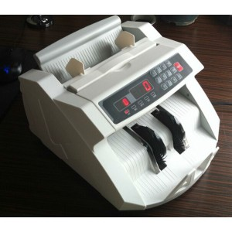 |  | 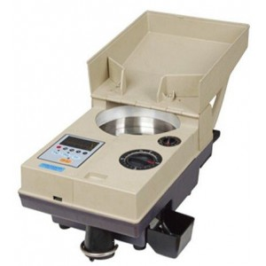
PRECIO SOLES | S/.930.00 | PRECIO SOLES | S/.830.00 | PRECIO SOLES | S/.2,180.00 | PRECIO SOLES | S/.0.00 | PRECIO SOLES | S/.0.00
PRECIO DOLARES | $298.08 | PRECIO DOLARES | $266.03 | PRECIO DOLARES | $698.72 | PRECIO DOLARES | $0.00 | PRECIO DOLARES | $0.00
CARACTERISTICAS |  | CARACTERISTICAS |  | CARACTERISTICAS |  | CARACTERISTICAS |  | CARACTERISTICAS
Capacidad de la Tolva | 200 Pc. | Capacidad de la Tolva | 200 Pc | Capacidad de la Tolva | 1000 - 2000 pcs
Sistema de Alimentacion | Rodillo de fricción | Sistema de Alimentacion | Rodillo de fricción | Velocidad de Conteo | ≥ 1500pcs/min
Velocidad de Conteo | ≥ 1000pcs/min | Velocidad de Conteo | ≥ 1000pcs/min | Dimensiones | 380 x 230 x 180 mm
Dimensiones | 289 x 235 x 189 mm | Dimensiones | 296x 247 x 171 mm | Consumo | ≤ 60W
Consumo | ≤ 60W. | Consumo | ≤ 60W | Tamaño de Monedas | 0.8 - 3.5 mm
Fuente de Alimentacion | 220V ± 10% - 50~60hz / 110V ± 10% - 50~60hz | Fuente de Alimentacion | 220V ± 10% - 50~60hz / 110V ± 10% - 50~60hz | Fuente de Alimentacion | 220V ± 10% - 50~60hz / 110V ± 10% - 50~60hz
Tamaño de Billetes | 50 x 100 a 110 x 180 mm | Tamaño de Billetes | 50 x 100 a 90 x 190 mm | Diametro | 15 - 35 mm
Espesor de Billetes | 0,075 - 0,15 mm | Espesor de Billetes | 0,075 - 0,15 mm | Peso Neto | 8.80 KG
Peso Neto | 6.0 KG | Peso Neto | 4.5 KG | Visualizacion de Lotes | 5 digitos de LED
Visualizacion de Lotes | 3 digitos de LED | Visualizacion de Lotes | 3 digitos de LED

CONTENIDO DEL PAQUETE |  | CONTENIDO DEL PAQUETE |  | CONTENIDO DEL PAQUETE |  | CONTENIDO DEL PAQUETE |  | CONTENIDO DEL PAQUETE

MINICODIGO |  | MINICODIGO |  | MINICODIGO |  | MINICODIGO |  | MINICODIGO
CODIGO |  | CODIGO |  | CODIGO |  | CODIGO |  | CODIGO
MODELO |  | MODELO |  | MODELO |  | MODELO |  | MODELO
 |  | OFERTA3

PRECIO SOLES | S/.0.00 | PRECIO SOLES | S/.0.00 | PRECIO SOLES | S/.0.00 | PRECIO SOLES | S/.0.00 | PRECIO SOLES | S/.0.00
PRECIO DOLARES | $0.00 | PRECIO DOLARES | $0.00 | PRECIO DOLARES | $0.00 | PRECIO DOLARES | $0.00 | PRECIO DOLARES | $0.00
CARACTERISTICAS |  | CARACTERISTICAS |  | CARACTERISTICAS |  | CARACTERISTICAS |  | CARACTERISTICAS

CONTENIDO DEL PAQUETE |  | CONTENIDO DEL PAQUETE |  | CONTENIDO DEL PAQUETE |  | CONTENIDO DEL PAQUETE |  | CONTENIDO DEL PAQUETE

MINICODIGO |  | MINICODIGO |  | MINICODIGO |  | MINICODIGO |  | MINICODIGO
CODIGO |  | CODIGO |  | CODIGO |  | CODIGO |  | CODIGO
MODELO |  | MODELO |  | MODELO |  | MODELO |  | MODELO
OFERTA1 |  |  |  | OFERTA2

PRECIO SOLES | S/.0.00 | PRECIO SOLES | S/.0.00 | PRECIO SOLES | S/.0.00 | PRECIO SOLES | S/.0.00 | PRECIO SOLES | S/.0.00
PRECIO DOLARES | $0.00 | PRECIO DOLARES | $0.00 | PRECIO DOLARES | $0.00 | PRECIO DOLARES | $0.00 | PRECIO DOLARES | $0.00
CARACTERISTICAS |  | CARACTERISTICAS |  | CARACTERISTICAS |  | CARACTERISTICAS |  | CARACTERISTICAS

CONTENIDO DEL PAQUETE |  | CONTENIDO DEL PAQUETE |  | CONTENIDO DEL PAQUETE |  | CONTENIDO DEL PAQUETE |  | CONTENIDO DEL PAQUETE

